Úvod
 |  | Suivant >

 | Configurateur de caches


Version 1.03

Config
 |  |  |  |  | Introduction

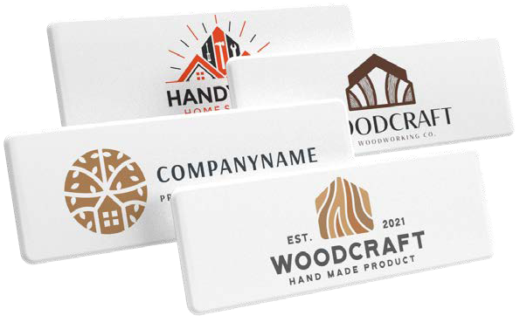
 | Marque du cache
 | Cache pour
 | Code et nom du cache |  |  | #N/A
#N/A | Attention – si le cache commandé n’est pas symétrique, il est nécessaire de joindre un dessin technique.
 | Quantité (min. 50 pcs) |  | pcs
 | Nombre de couleurs du logo (1–4)
 | Inscrivez les couleurs selon l'échantillon Pantone

 | Prix total des caches avec impression | FALSE | EUR
 | Prix pour 1 cache avec impression | #DIV/0! | EUR

 | Le prix indiqué est final — aucune remise supplémentaire ne peut être appliquée. Les prix indiqués sont hors TVA !

 | Le graphisme du logo doit être fourni en format vectoriel et les couleurs selon le nuancier Pantone.
 |  |  |  |  | < Retour
 | Envoyez la commande complétée à : commandes@demos-trade.com

